Метод послідовної поступки
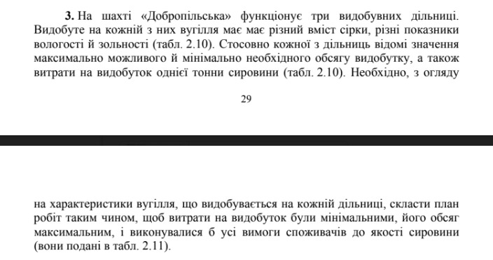
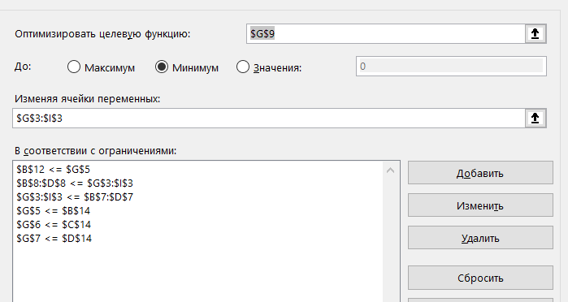
Характеристика вугілля, % та показники роботи дільниці | Номер дільниці |  |  | План робіт
 | 1 | 2 | 3 | Номер ділянки | 1 ділянка | 2 ділянка | 3 далянка
Зольність | 0.49 | 0.37 | 0.23 | Видобуто сировини, тис. т | 1200 | 600 | 530
Вологість | 0.07 | 0.08 | 0.10 | Витрачено грошей, грн | 1421052 | 829066.2 | 574262.95
Вміст сірки | 0.02 | 0.02 | 0.03 | Зольність, % | 0.39995708155
Витрати, грн | 1184.21 | 1381.777 | 1083.515 | Вологість, % | 0.079399141631
Максимальний обсяг видобутку, тис. т | 1650 | 1090 | 1270 | Вміст сірки, % | 0.021502145923
Мінімальний обсяг видобутку, тис. т | 1200 | 600 | 530 | Всього видобуто | 2330
 |  |  |  | Всього витрачено | 2824381.15

Якість вугілля | Зольність,% | Вологість, % | Вмість сірки, % | Поступка | 675618.85
Експлуатаційна | 0.395 | - | -
Середня | - | 0.820 | 0.216 | План робіт |  |  |  |  | f1: 1184.21*x_1​+1381.777*x_2​+1083.515*x_3​ ->min | f1>f2
Не більше | 0.474 | 0.980 | 0.260 | Номер ділянки | 1 ділянка | 2 ділянка | 3 далянка |  | f2: x_1​+x_2​+x_3​ -> max
 |  |  |  | Видобуто сировини, тис. т | 1531.7232513 | 600 | 790.99210304 |  | 1200<=x_1<=1650
 |  |  |  | Витрачено грошей, грн | 1813881.9915 | 829066.2 | 857051.80852 |  | 600<=x_2<=1090
 |  |  |  | Зольність, % | 0.39500000406 |  |  |  | 530<=x_3<=1270
 |  |  |  | Вологість, % | 0.080171966643 |  |  | Зольність | 39,5/100 <= 49/100*x_1+37/100*x_2+23/100*x_3 <= 47,4/100
 |  |  |  | Вміст сірки, % | 0.021863498106 |  |  | Вологість | 7/100*x_1+8/100*x_2+10/100*x_3 <= 9,8/100
 |  |  |  | Всього видобуто | 2922.7153544 |  |  | Сірка | 1,8/100*x_1+2,1/100*x_2+3/100*x_3 <= 2,6/100
 |  |  |  | Всього витрачено | 3500000
 |  |  |  | Максумум витрачено | 3500000 |  |  |  | x_1, x_2, x_3 тонни видобутої сировини на ітій дільниці

 |  |  |  |  |  |  |  |  | 1184.21*x_1​+1381.777*x_2​+1083.515*x_3 <= 3500000

